GILBA772inventory - 2024-02-23T
Hedley & Bennett Apron ATS
Cad | Item | Case Pack | Available Cartons | Available Pcs. | Item Description
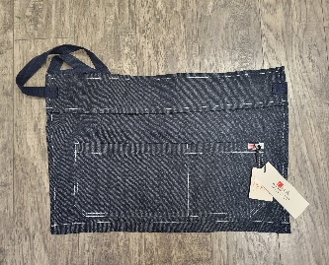 | 2133 | 108 | 21 | 2268 | MENS DENIM APRON
 | 2134 | 96 | 27 | 2592 | MENS DENIM APRON
 | 2135 | 108 | 24 | 2592 | MENS DENIM APRON
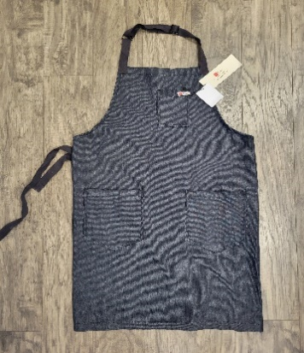 | 2136 | 60 | 50 | 3000 | MENS DENIM APRON
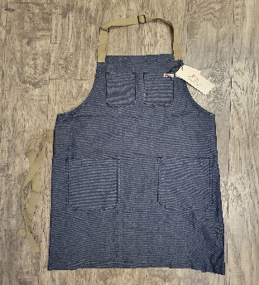 | 2137 | 60 | 32 | 1920 | MENS DENIM APRON
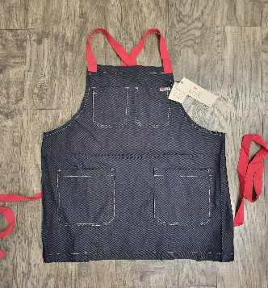 | 2138 | 72 | 42 | 3024 | MENS DENIM APRON
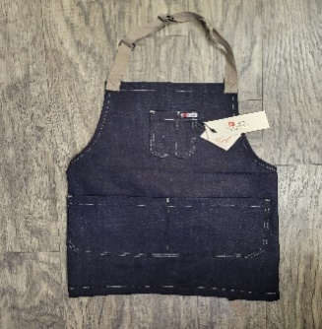 | 2139 | 72 | 51 | 3672 | MENS DENIM APRON
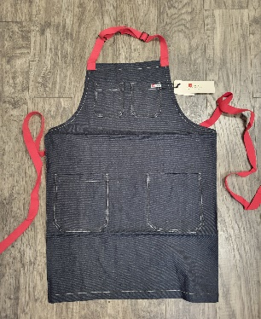 | 2140 | 60 | 26 | 1560 | MENS DENIM APRON
 |  |  | 273 | 20628

